상품제안서
플라이토 루나라이트 고속충전3in1케이블 | 상품코드: S25376

 |  |  |  |  |  |  | 02-713-8555 | www.synergygift.co.kr
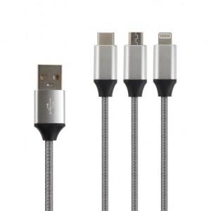 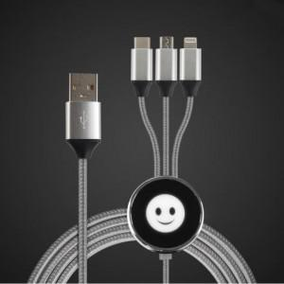 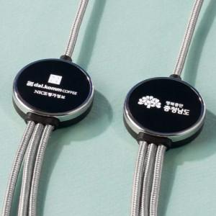

【상세/제작정보】 | 동시에 최대 3개 기기를 충전 할 수 있는 3in1(마이크로5핀/라이트닝8핀/C타입) 멀티 USB 케이블입니다

【인쇄/포장옵션】 | 레이저 / 포장지포장

【공급단가】 | 수량 | 50~ | 100~ | 500~ | 1,000~ | 2,000~
*VAT별도 | 단가 | 8,970원 | 8,060원 | 7,750원 | 7,440원 | 7,250원

【상품 URL】 | https://www.synergygift.co.kr:443/src/goods_detail.php?gdno=25376

